Procédure avec fichier roxane
Etape 1 : | - Copier le tableau de Roxane dans le fichier de la semaine en cours
 | - Clique droit sur l'onglet pour copier facilement

Etape 2 : | - Filtrer uniquement les accises (colonne H) et copier la somme (la valeur uniquement) de la colonne HTECOT
 | dans l'onglet tableau final, cellule C38
 | - Supprimer les lignes des accises

Etape 3 : | Copier la somme ( la valeur uniquement) de la colonne HTECOT ( il reste uniquement les cotisations emballage)
 | dans l'onglet tableau final, cellule C39

Etape 4 : | Filtrer la colonne LIBFAM, K
 | Pour chaque type de produit, changer la dénomination par le type de produit et le format
 | Se référer à l'onglet "Catégorie Articles Roxane"

 | EXEMPLE : | BOISSON JUS FRAISE 0L50 PET |  | en | sucré 0,5 l
 |  | E.D.S. SPORT CAP 0L33 PET |  | en | eau 0,33 l

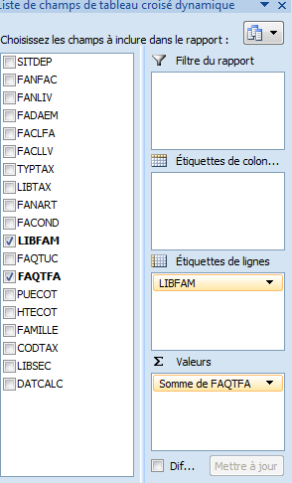
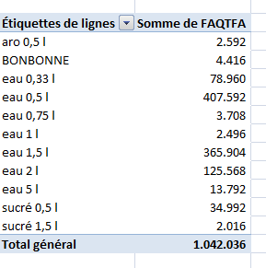
Etape 5 : | Créer un tableau dynamique
 | Afficher Nombre de bouteilles par catégorie
 | Mettre les sommes en milliers
 | - Aller sur le tableau de Roxane
 | - Onglet Insertion - Tableau Croisé - Dynamique

Etape 6 : | Encoder le résultat dans l'onglet Tableau Final
 | Verifier si les sommes correspondent aux sommes de Roxane
 | Si pas, refaire la procédure en s'assurant que les catégories soient corrects

Etape 7 : | Afficher le détail et calculer le nombre de BL

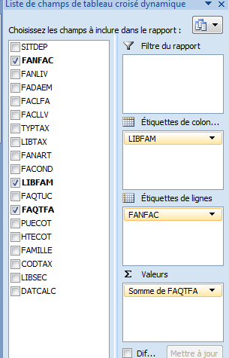
 |  |  | Compter le nombre de Factures correspondant au nombre de BL à indiquer
 |  |  | dans l'onglet Tableau Final , cellule D41

 |  |  | Imprimer le détail sur une page pour envoyer à Roxane

Etape 8 : | Imprimer le tableau final sur une page
 | Envoyer le montant à payer à Roxane

